Tổng quát

1. Khái quát dự án
 | Thiết kế hệ thống giống với hệ thống https://portal.bankland.net/
 | Thay đổi tên cty:
 | Thay đổi màu nền hệ thống:
2. Một số yêu cầu chính của dự án
 | Page đăng ký, đăng nhập: người dùng có thể tiến hành đăng ký và đăng nhập vào hệ thống được
 | Page admin: quản lý toàn bộ hệ thống bao gồm user, gói đầu tư, quản lý nạp/rút tiền
 | Page user: thông tin cá nhân, nạp/rút tiền, quản lý các gói đầu tư cá nhân, quản lý biến động số dư, lợi nhuận
3. Thông tin môi trường hệ thống
 | .Net
 | Angular 13
 | SQL Server
4. Cấu trúc hệ thống

 |  |  |  |  |  | Data base
 |  |  | WebService


 |  |  |  |  | WEB
 |  | Admin


 |  |  |  |  |  |  | Web Clients


 |  |  |  | Mobile Users

Register page
1. UI

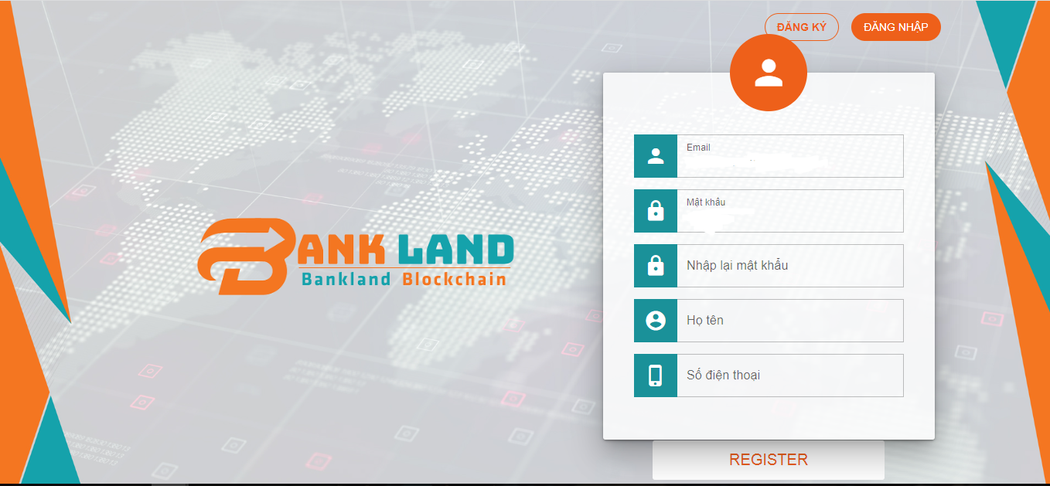

2. Property

 | No | Name | Type | Mô tả
 | 1 | Email | String
 | 2 | Mật khẩu | String
 | 3 | Nhập lại mật khẩu | String
 | 4 | Họ Tên | String
 | 5 | Số điện thoại | String
 | 6 | Register | button | Tiến hành đăng ký tài khoản cho user

3. Flow

Login page
1. UI

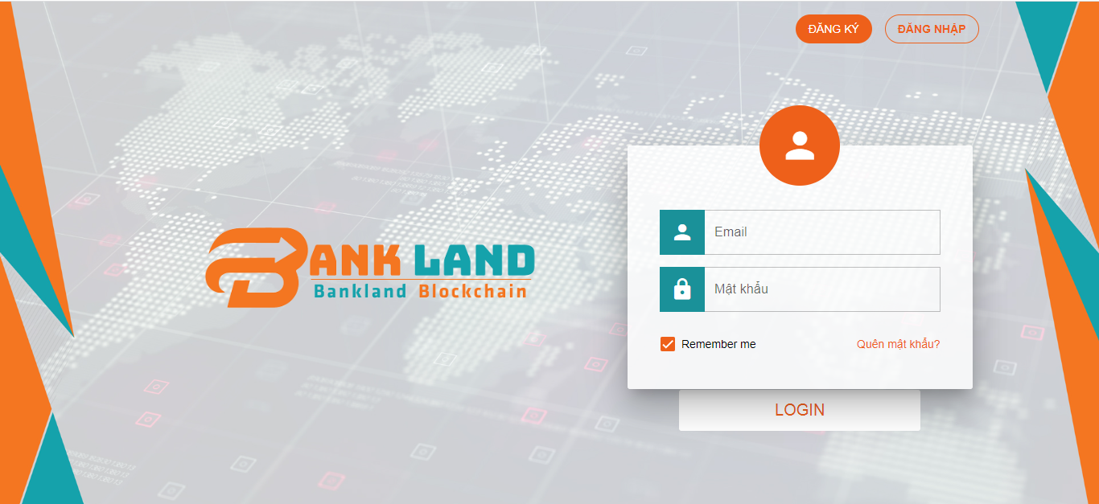
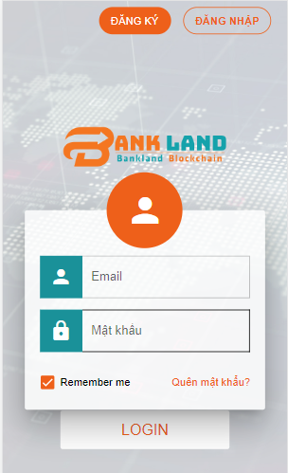

2. Property

 | No | Name | Type | Mô tả
 | 1 | Email | String
 | 2 | Mật khẩu | String
 | 3 | Remember | checkbox
 | 4 | Quên mật khẩu | link
 | 5 | LOGIN | button | Tiến hành đăng nhập cho user

3. Flow

Admin page
1. UI
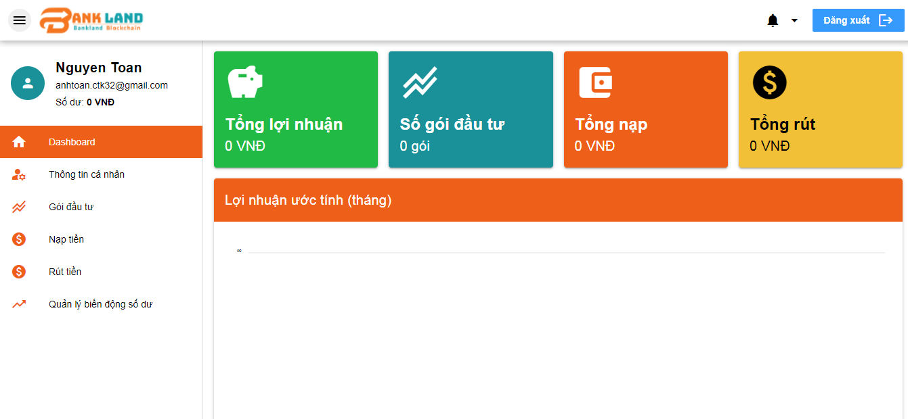
Quản lý nhân viên
Quản lý gói đầu tư
Quản lý gói đầu tư

2. Property

 | No | Name | Type | Mô tả
 | 1 | Dashboard | menu | Hiên thị các sub module trên
 | 2 | Quản lý nhân viên | menu | Hiên thị màn hình quản lý nhân viên
 | 3 | Quản lý gói đầu tư | menu | Hiển thị màn hình quản lý gói đầu tư

3. Flow

User page(Dashboard)
1. UI

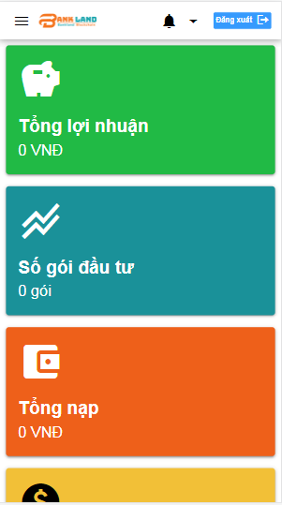

2. Property

 | No | Name | Type | Mô tả
 | 1 | Tổng lợi nhuận | banner | Hiển thị thông tin tổng lợi nhuận
 | 2 | Số gói đầu tư | banner | Hiển thị thông tin số gói đầu tư
 | 3 | Tổng nạp | banner | Hiển thị tổng tiền đã nạp
 | 4 | Tổng rút | banner | Hiển thị tổng tiền đã rút
 | 5 | Lợi nhuận ước tính | chart | Hiển thị biểu đồ lợi nhuận ước tính theo tháng

3. Flow

User page(TTCN)
1. UI
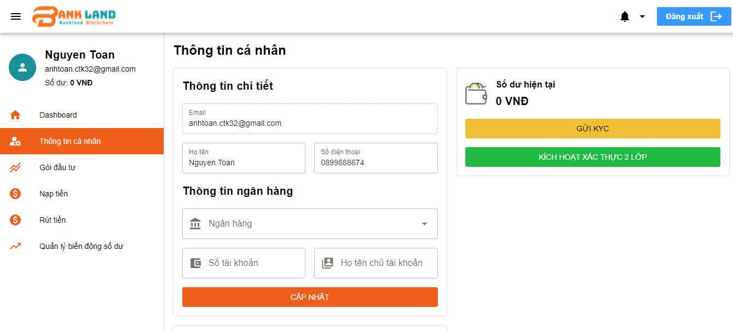

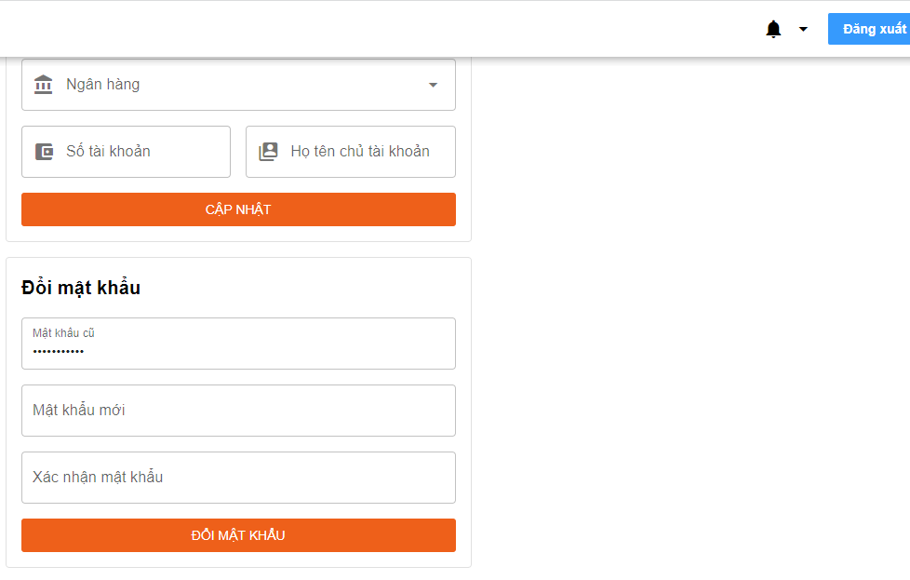

2. Property

 | No | Name | Type | Mô tả
 | 1 | Email
 | 2 | Họ tên
 | 3 | Số điện thoại
 | 4 | Ngân hàng
 | 5 | Số tài khoản
 | 6 | Họ tên chủ tài khoản
 | 7 | Cập nhật | button | Tiến hành cập nhật các thông tin cá nhân
 | 8 | Đổi mật khẩu | button | Tiến hành cập nhật mật khẩu mới
 | 9 | Số dư hiện tại | label | Hiển thị thông tin số dư hiện tại
 | 10 | Gửi KYC | button | Hiển thị page gửi KYC | Chi tiết page
 | 11 | Kích hoạt xác thực 2 lớp | button | Hiển thị page Kích hoạt xác thực 2 lớp | Chi tiết page

3. Flow

User page(Gói đầu tư)
1. UI

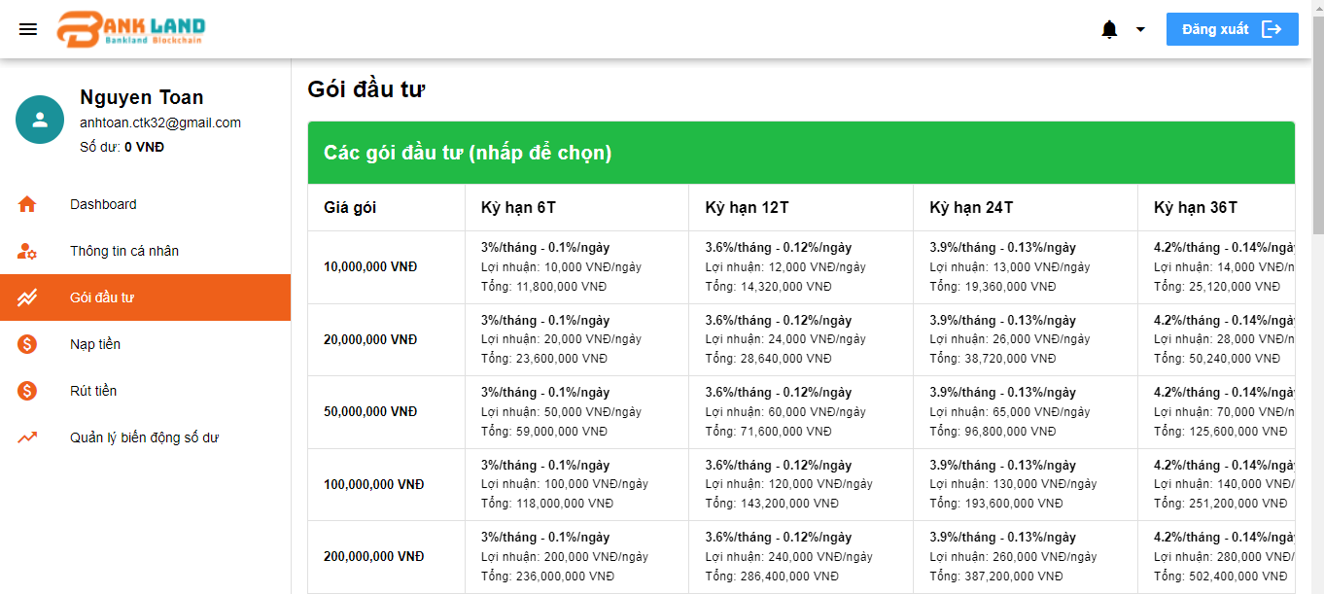

2. Property

 | No | Name | Type | Mô tả
 | 1 | Các gói đầu tư | list | Hiển thị thông tin các gói đầu tư, khi click vào thì sẽ hiển thị lên box giao dịch để tiến hành mua gói | Chi tiết các gói đầu tư
 | 2 | Ngày mua | date | Chọn từ ngày nào đến ngày nào
 | 3 | Xuất excel | button | Xuất file excel theo thông tin bảng bên dưới
 | 4 | Thông tin gói đã mua | table | Hiển thị thông tin các gói đã mua - Giá gói - Ngày đăng ký - Ngày hết hạn - Lãi suất - Trạng thái

3. Flow

User page(Nạp tiền)
1. UI

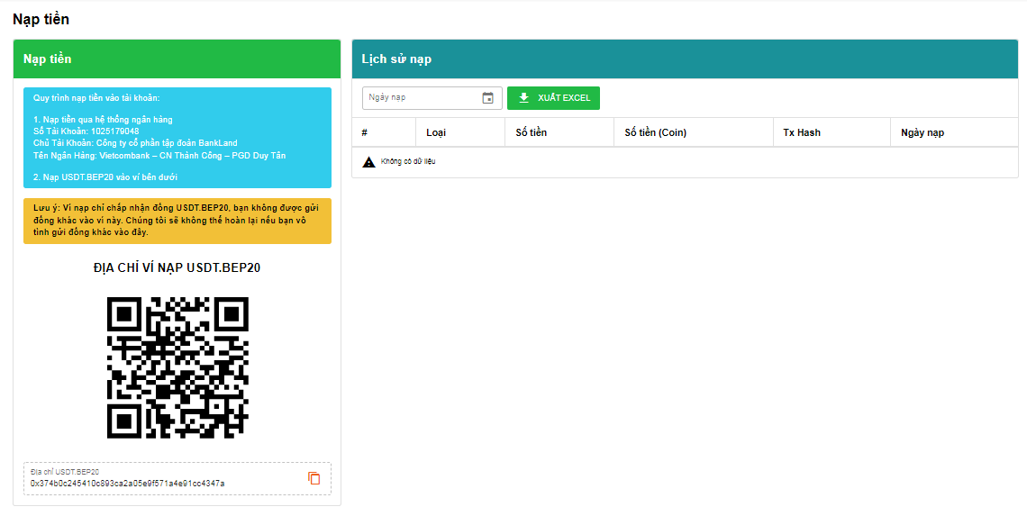

2. Property

 | No | Name | Type | Mô tả
 | 1 | Quy định nạp tiền | banner | Quy trình nạp tiền vào tài khoản: 1. Nạp tiền qua hệ thống ngân hàng Số Tài Khoản: 1025179048 Chủ Tài Khoản: Công ty cổ phần tập đoàn BankLand Tên Ngân Hàng: Vietcombank – CN Thành Công – PGD Duy Tân 2. Nạp USDT.BEP20 vào ví bên dưới
 | 2 | Địa chỉ ví nạp BEP20 | image | Hình ảnh QR code của địa chỉ ví nhận tiền
 | 3 | Địa chỉ ví nạp BEP20 | string | Địa chỉ ví nhận tiền
 | 4 | copy | button | Thực hiện copy địa chỉ ví
 | 5 | Lịch sử nạp tiền | table | hiển thị thông tin tiền đã nạp gồm: - No - Loại - Số tiền - Số tiền (Coin) - Tx Hash - Ngày nạp
 | 6 | Ngày nạp | date | chọn mốc thời gian muốn hiển thị thông tin đã nạp tiền
 | 7 | Xuất excel | button | Xuất file excel về thông tin ở table Lịch sử nạp tiền

3. Flow

User page(Rút tiền)
1. UI

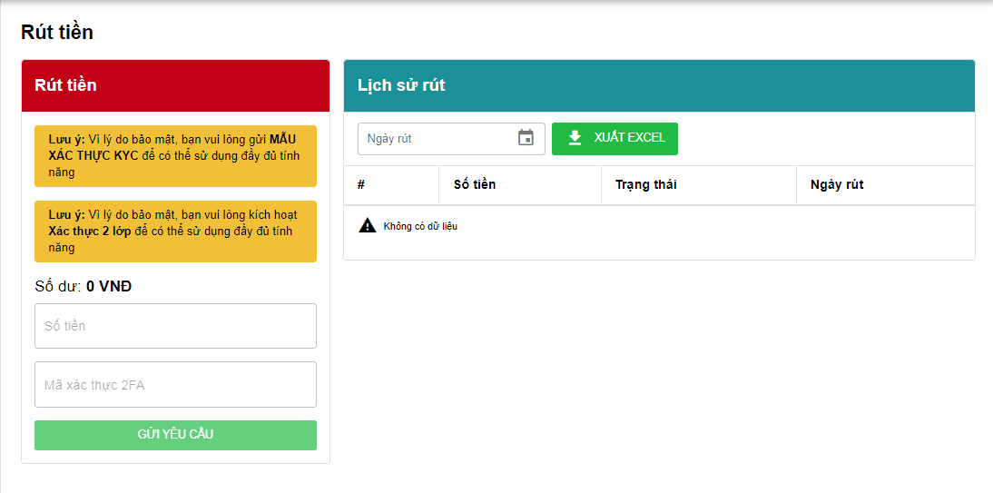

2. Property

 | No | Name | Type | Mô tả
 | 1 | Số tiền | input | Nhập số tiền muốn rút
 | 2 | Mã xác thực 2FA | string | Nhập mã xác thực | Chưa biết nó là mã như nào?
 | 3 | Gửi yêu cầu | button | Gửi yêu cầu rút tiền đến hệ thống
 | 4 | Lịch sử rút | table | hiển thị thông tin rút: - No - Số tiền - Trạng thái - Ngày rút
 | 5 | Ngày rút | date | chọn mốc thời gian muốn hiển thị thông tin rút tiền
 | 6 | Xuất excel | button | Xuất file excel về thông tin ở table Lịch sử rút tiền

3. Flow

User page(QLBDLN)
1. UI

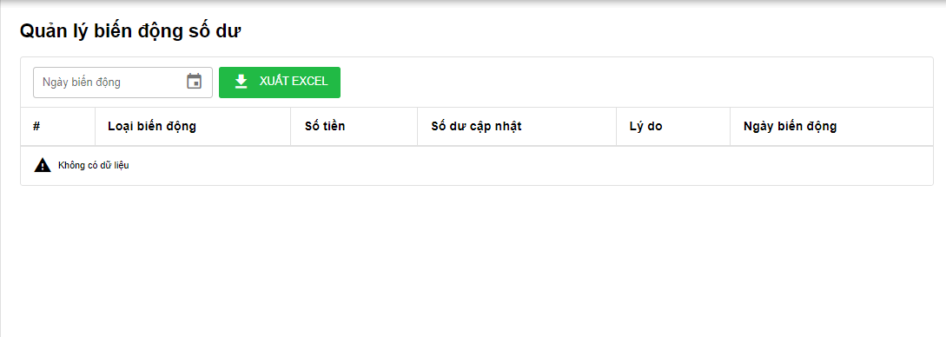

2. Property

 | No | Name | Type | Mô tả
 | 1 | Biến động số dư | table | hiển thị thông tin biến động: - No - Loại biến động - Số tiền - Số dư cập nhật - Lý do - Ngày biến động
 | 2 | Ngày biến động | date | chọn mốc thời gian muốn hiển thị thông tin biến động số dư
 | 3 | Xuất excel | button | Xuất file excel về thông tin ở table Biến động số dư

3. Flow

Mua gói
1. UI

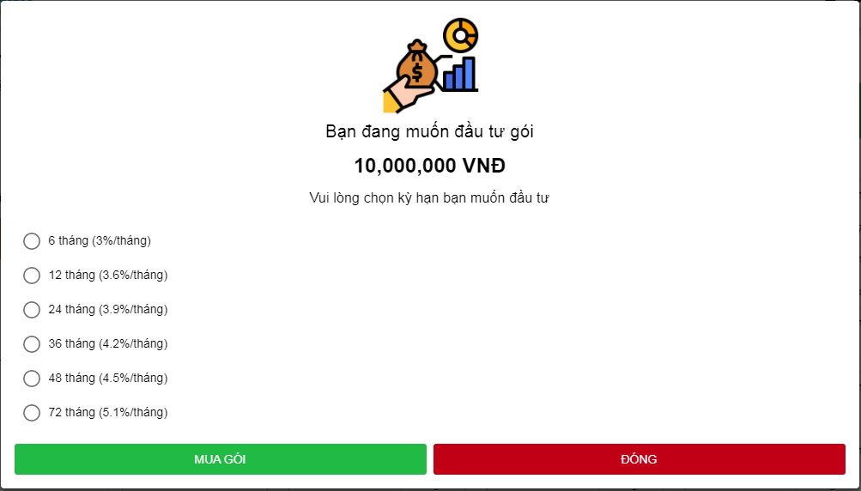

2. Property

 | No | Name | Type | Mô tả
 | 1 | Chọn gói | radio | Cho phép lựa chọn các loại thời gian cho gói (6th,12th,..72th)
 | 2 | Mua gói | button | Tiến hành mua gói tương ứng
 | 3 | Đóng | button | Đóng cửa sổ

3. Flow

KYC layout
1. UI
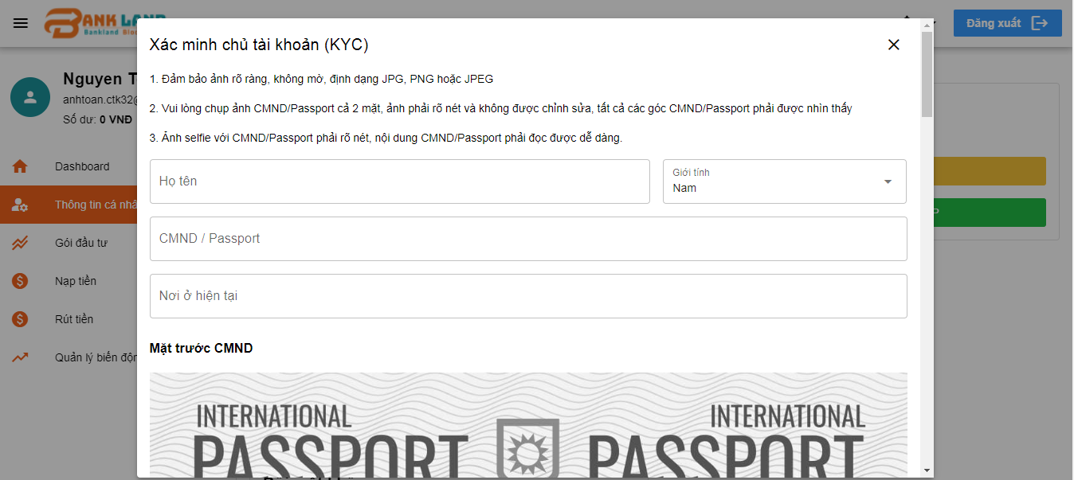

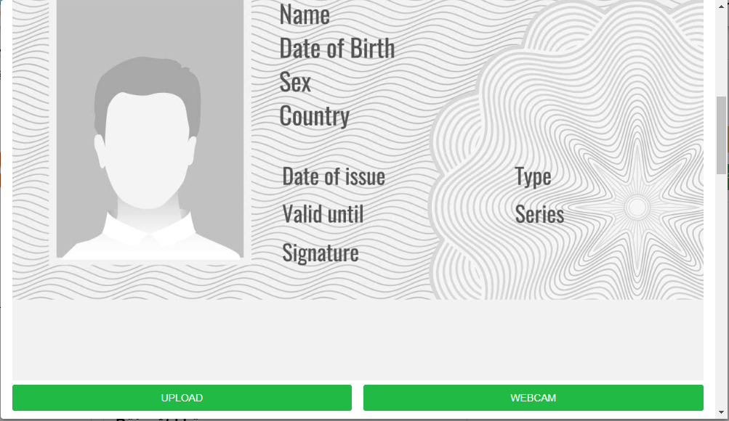



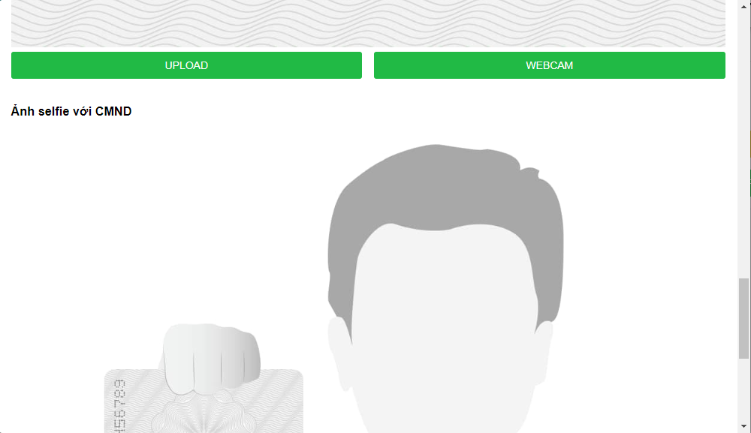

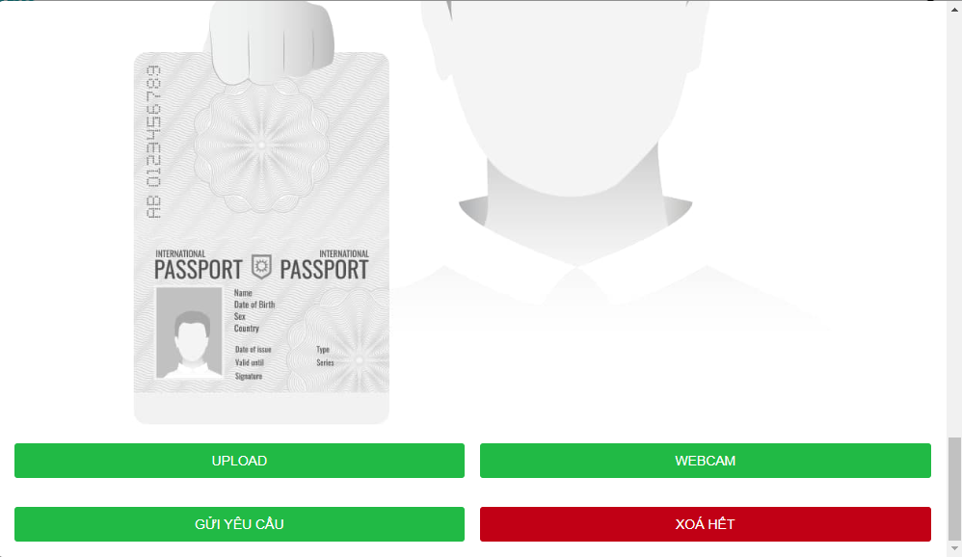

2. Property

 | No | Name | Type | Mô tả
 | 1
 | 2
 | 3
 | 4
 | 5
 | 6
 | 7
 | 8
 | 9
 | 10
 | 11

3. Flow

Kích hoạt XT2Lop
1. UI

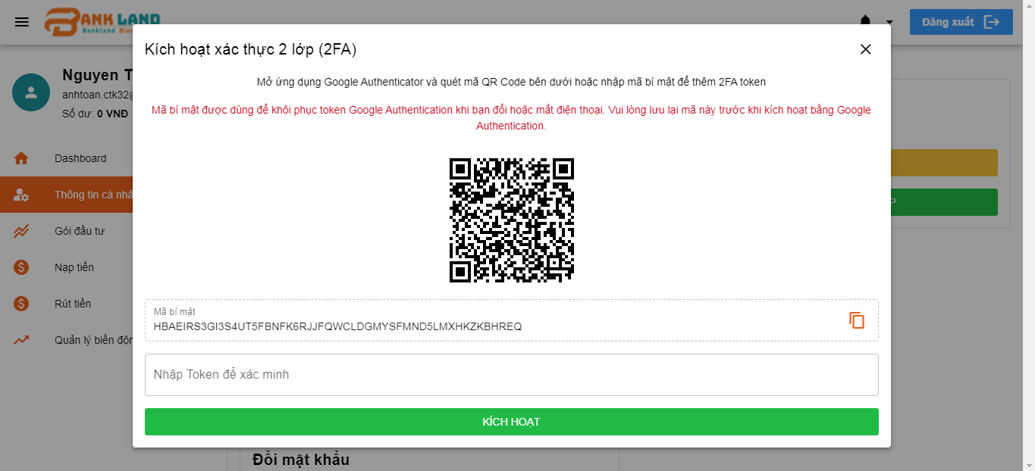

2. Property

 | No | Name | Type | Mô tả
 | 1
 | 2
 | 3
 | 4
 | 5
 | 6
 | 7
 | 8
 | 9
 | 10
 | 11

3. Flow

